1G
(1G) 2024年03月 素板生産推進課月報

進行中項目： |  | 預計完成日 | 已結案項目：
1.工事/定修安全管理協力 |  |  | ①3月份工事日安全巡檢 5 回、定修安全巡檢 2回。
① | 工事/定修安全巡檢 | 持續進行 | 單位別 | 缺失(件) | 改善(件) | 完成度(%) | 備註
 |  | 2024-03-29 | 素一 | 0 | 0 | - | 2024-03-20
 |  |  | 素二 | 0 | 0 | - | 3/5、3/20
 |  |  | 素三 | 4 | 4 | 100% | 3/5、3/12
 |  |  | 素四 | 1 | 0 | 0% | 3/19、3/28

2.職安衛年度活動計畫推展 |  |  | 2.職安衛年度活動計畫推展
① | 自動檢查計畫實施 | 持續進行 | ① | 3/5 自動檢查計畫實施濟-檢查項目包含個人防護具/電動拖板車外充機
② | 年度職安衛計畫表實績更新 | 持續進行 | ② | 3/26 4R KYT訓練實施濟
③ | 改善活動計畫實施 | 持續進行 | ③ | 3/22 危險預判紀錄表2件提出濟

3.部內自主安全活動 |  |  | 3.部內自主安全活動
① | 先月災害事故案例彙整宣導 | 持續進行 | ① | 3/6 2月份AGC重要災害事例提醒E-learning線上閱覽發佈
② | 每月安全主題教育 | 持續進行 | ② | 3/6 部內安全強化教育宣導資料發佈
③ | 窯區環測資料整理及進度確認 | 2024-03-29 | ③ | 3/26 窯區環測資料整理及進度確認濟(全窯實施濟)
④ | 製一部安全環境保安月報公布 | 2024-03-22 | ④ | 3/22 製一部安全環境保安相關活動實績調查發布濟
 |  |  |  | 3/22 製一部安全保全環境月報進度資料彙整及公布周知濟

4.定例會議及活動 |  |  | 4.定例會議及活動
① | 課安會議宣導及紀錄彙整 | 持續進行 | ① | 3/13 課內安全會議實施濟
② | 45K/14K/50K活動推展 | 持續進行 | ② | 3/4 14K內稽事前說明會
③ | COLD安全活動 | 持續進行 |  | 3/5 45K安全會議實施濟
 |  |  |  | 3/18 14K內稽實施濟
 |  |  |  | 3/20 14K環境巡檢實施濟
 |  |  |  | 3/26 14k&50k會議實施濟
 |  |  |  | 3/26 45K內稽事前說明會
 |  |  | ③ | 3/29 COLD TAS 安全溝通交流會議實施濟

5.事例再發預防 |  |  | 5.事例再發預防
① | 事例情報宣導提醒 | 持續進行 | ① | 早會事例情報宣導提醒(共19回)
 |  |  |  | 3/1 公用電氣課業者 YF調合棟捲揚機落下重大虛驚報告書
 |  |  |  | 3/1 機械技術課 YF BATH Heater Cover安裝時發生地絡報告書
 |  |  |  | 3/1 基板加工一課 TW03中之島行走時重心不穩伸手抓握導致挫傷報告書
 |  |  |  | 3/1 韓國KTC工廠放流水總氮(T-N)超標 環境．保安防災EHSQ事故 最終報告書
 |  |  |  | 3/1 素二課 防炎Sheet小火虛驚報告書
 |  |  |  | 3/1 設備機動課 LEHR HEATER 外蓋復歸作業地絡虛驚報告書
 |  |  |  | 3/1 工程管理課 JK倉庫堆高機碰撞G8素板事故報告書
 |  |  |  | 3/1 基板加工二課 捆包8號縣堆高機碰撞蜂鳴器外蓋事故報告書
 |  |  |  | 3/1 AMMA發生CO2自動滅火系統啟動EHSQ事故 最終報告書
 |  |  |  | 3/4 NF窯 窯前LED照明插座起火-報告書
 |  |  |  | 3/11 化學品C在千葉VETEQ公司發生的R404A高壓氣體洩漏事故最終報告書
 |  |  |  | 3/13 ADCH因皮帶更換手指被捲入-微傷報告書
 |  |  |  | 3/14 交通安全宣導(庇護島增設，注意喚起)
 |  |  |  | 3/15 AGEA發生金属板傾倒壓傷腿骨折的災害最終報告書
 |  |  |  | 3/18 素材二課 G8素板廢棄作業時割傷左手背報告書
 |  |  |  | 3/18 基加一課卡匣內基板廢棄作業時基板破裂刺傷右手掌報告書
 |  |  |  | 3/18 基加二課移載機異常處理時遭CV破裂基板刺傷左手掌報告書
 |  |  |  | 3/19 泰國AFT-RY工廠、品保社員作業不慎遭玻璃割傷災害 (微傷-速報)
 |  |  |  | 3/21 基加二課KW10洗淨機入口手指遭玻璃刺傷(速報)

② | 事例橫展開調查對應 | 持續進行 | ② | 事例橫展開調查對應
 |  |  |  | 3/1 窯爐高溫盛接盤增設全窯對應完成濟
 |  |  |  | 3/8 相模工廠死亡災害橫展開，部內調查彙整濟
 |  |  |  | 3/27 台製防炎SHEET測試符合要求(耐炎260℃)，報價單呈各窯決定(台製/日製)。

6.安全改善活動 |  |  | 6.安全改善活動
① | 圓木棒材質變更測試 | 2024-03-29 | ① | 3/28 柳杉木圓木棒C/E各1支使用測試，尚未收到使用評價。
② | COLD TRF安全柵欄增設案 | 2024-06-28 | ② | 3/28 總完成數14/19，完成率74%，完成的產線周邊欄杆預製中；EF薄板生產中。
③ | 防割手套止滑性測試(540D&544) | 2024-03-29 | ③ | 3/18 測定完成，測定結果聯絡週知。

7.其他推展活動事項 |  |  | 7.其他推展活動事項
① | AGC災害事故虛驚履歷建構 | 持續進行 | ① | 安全事例資料庫登錄新增10件(包含下記ADT 等共有9件(具最終報告書為主)
② | ADT現場電磁波量測(次/年) | 2024-04-30 |  | 3/1 公用電氣課業者 YF調合棟捲揚機落下重大虛驚報告書
 |  |  |  | 3/1 機械技術課 YF BATH Heater Cover安裝時發生地絡報告書
 |  |  |  | 3/1 素二課 防炎Sheet小火虛驚報告書
 |  |  |  | 3/1 設備機動課 LEHR HEATER 外蓋復歸作業地絡虛驚報告書
 |  |  |  | 3/1 工程管理課 JK倉庫堆高機碰撞G8素板事故報告書
 |  |  |  | 3/1 基板加工二課 捆包8號縣堆高機碰撞蜂鳴器外蓋事故報告書
 |  |  |  | 3/18 素材二課 G8素板廢棄作業時割傷左手背報告書
 |  |  |  | 3/18 基加一課卡匣內基板廢棄作業時基板破裂刺傷右手掌報告書
 |  |  |  | 3/18 基加二課移載機異常處理時遭CV破裂基板刺傷左手掌報告書

 |  |  | ② | 3/21 J/K電磁波量測完成，繼續它窯測定。

2024年3月份預定作業項目 |  |  | 橫展開/效率提升/CD實績：
＊工事/定修安全巡檢 |  |  | 無特別事項
＊職安衛年度活動計畫推展
＊部內自主安全活動
＊定例會議及活動
＊事例再發預防
＊安全改善活動推展
＊其他推展活動事項 |  |  | 工程變更：
 |  |  | 日付 | 区分 | 內 容 |  |  | 分類 | 狀態

Comment：
*窯爐窯下小火預防對策各窯對應完成，安全組每周會窯周圍巡檢/提醒。
*玻璃刺割傷的災害虛驚持續的發生，重申，防割手套的防穿刺能力薄弱，同仁必須小心使用。

2G
(2G) 2024年 3月 生産推進課月報

進行中項目： |  |  |  |  | 預計完成日 | 已結案項目：

※重點摘錄 |  |  |  |  |  | 1. EF Drip 800/1200um判定規格緩和判定變更切替 |  |  | → | 完了 | 嘉彬 | 100%
1. 製一部情報可視化推進 |  |  | → | 繼續 | 東洋 | 2. EF Dross識別提升 新規#398#399裏GATE導入 |  |  | → | 完了 | 嘉彬 | 100%
因社內預計於2024年2月部課長會議資料Tableau化,相關生產資料需可自動上傳 |  |  |  |  |  | 3. JF/KF TOM Delta自動判定採用開始切替 |  |  | → | 完了 | 嘉彬 | 100%
DataLake資料庫,因製造一部相關資料高達70%為EXCEL檔案,需透過Python程式自動上傳. |  |  |  |  |  | 4. TW02水貼機標準化(標準書及標準片導入) |  |  | → | 完了 | 嘉彬 | 100%
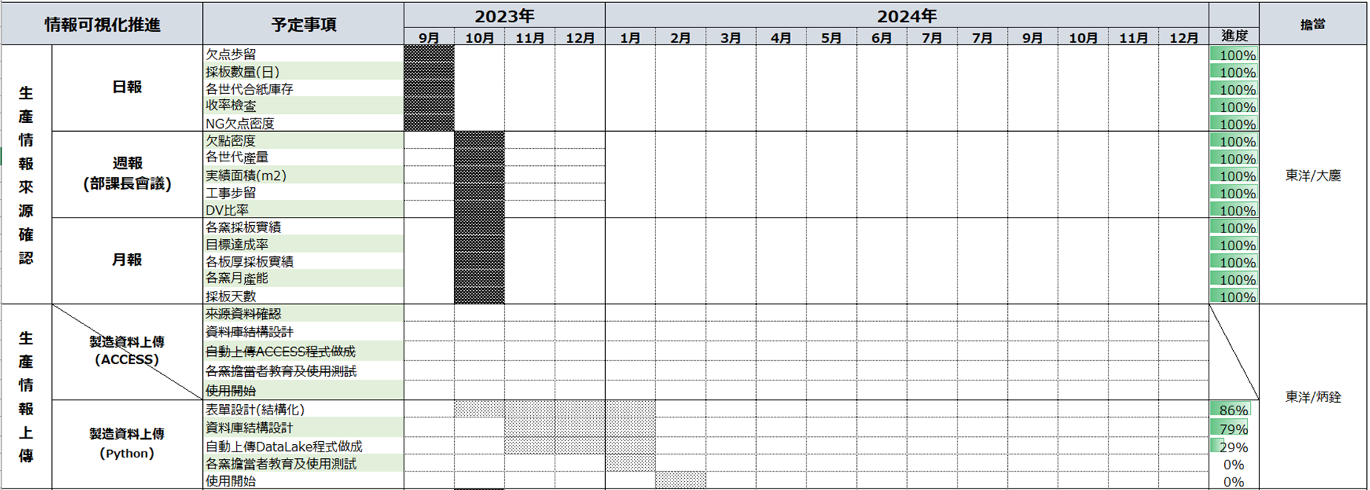
 |  |  |  |  |  | 5. EF TOM新構成系統切替 |  |  | → | 完了 | 勝立/東洋/嘉彬 | 100%
3月進度: |  |  |  |  |  | 6. TAS檢查HOST PC型號一致化 |  |  | → | 完了 | 家興 | 100%
① 自動上傳DataLake程式開發完了 |  |  |  |  |  | 7.YF TOM Delta 拡大運用工程變更 |  |  | → | 完了 | 嘉彬 | 100%
② 實績數據自動上傳中(2024/1/1~) |  |  |  |  |  | 8.YF/EF TOM反射濾光材的交換 |  |  | → | 完了 | 東洋 | 100%
③ 實績資料預計增加產能LOSS細項, |  |  |  |  |  | 9.各窯TOM GATE新規#111 表GATE導入 |  |  | → | 完了 | 嘉彬 | 100%
Table規劃完成,目前向IT申請中. |  |  |  |  |  | 10.各窯TOM新規GATE＃851＃852#853表GATE導入 |  |  | → | 完了 | 嘉彬 | 100%
 |  |  |  |  |  | 11.各窯TOM新規GATE＃128,129表GATE導入 |  |  | → | 完了 | 嘉彬 | 100%
 |  |  |  |  |  | 12.JF窯とKF窯TOM3 Deltaの運用範囲拡大 |  |  | → | 完了 | 嘉彬 | 100%
2. TAS精査機レンズ倍率一致化。 |  |  | → | 繼續 | 家興 | 13.各窯TOM soft 版本更新(検出異常警報追加) |  |  | → | 完了 | 嘉彬 | 100%
素製四課預計4/8進行5000m2評價。 |  |  |  |  |  | 14.各窯118,828,829C-ZOP導入 |  |  | → | 完了 | 嘉彬 | 100%
 |  |  |  |  |  | 15.各窯＃844＃845導入-微小削除欠點分類 |  |  | → | 繼續 | 嘉彬 | 50%
3.TAS#5泡画處PC備品不足對應。 |  |  | → | 完成 | 家興 | 16. JF/KF G11生產性UP(精査誤判再教育) |  |  | → | 完了 | 其芳 | 100%
① TAS#6於2024/1/9導入新式樣画處PC。 |  |  |  |  |  | 17.各窯＃857＃858導入-薄板生產反射異常對應 |  |  | → | 繼續 | 嘉彬 | 50%
② TAS#5已於2024/3/19進行泡画處PC變更。 |  |  |  |  |  | 18.CF溫修後精查正解率提升教育(67%->95%) |  |  | → | 完了 | 其芳 | 100%
 | ￭對應前 |  | ￭現況 |  |  | 19.TAS#5泡画處PC備品不足對應。 |  |  | → | 完了 | 家興 | 100%

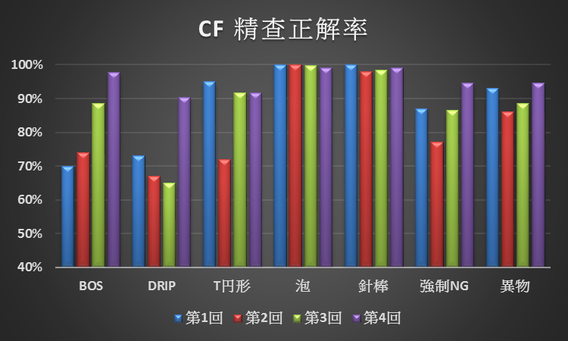
3.CF溫修後精查正解率提升教育。 |  |  | → | 完成 | 其芳
正解率:67%->95%(目標90%)。

4.步留提升及品質對應 |  |  | → | 繼續 | 嘉彬
TOM GATE＃857＃858表GATE導入。
EF 0.15T薄板生產期間,反射背景輝度横條紋發生、反射特徵失去功能、
有致命欠點流出風険,薄板生產時新GATE導入精查出對應。
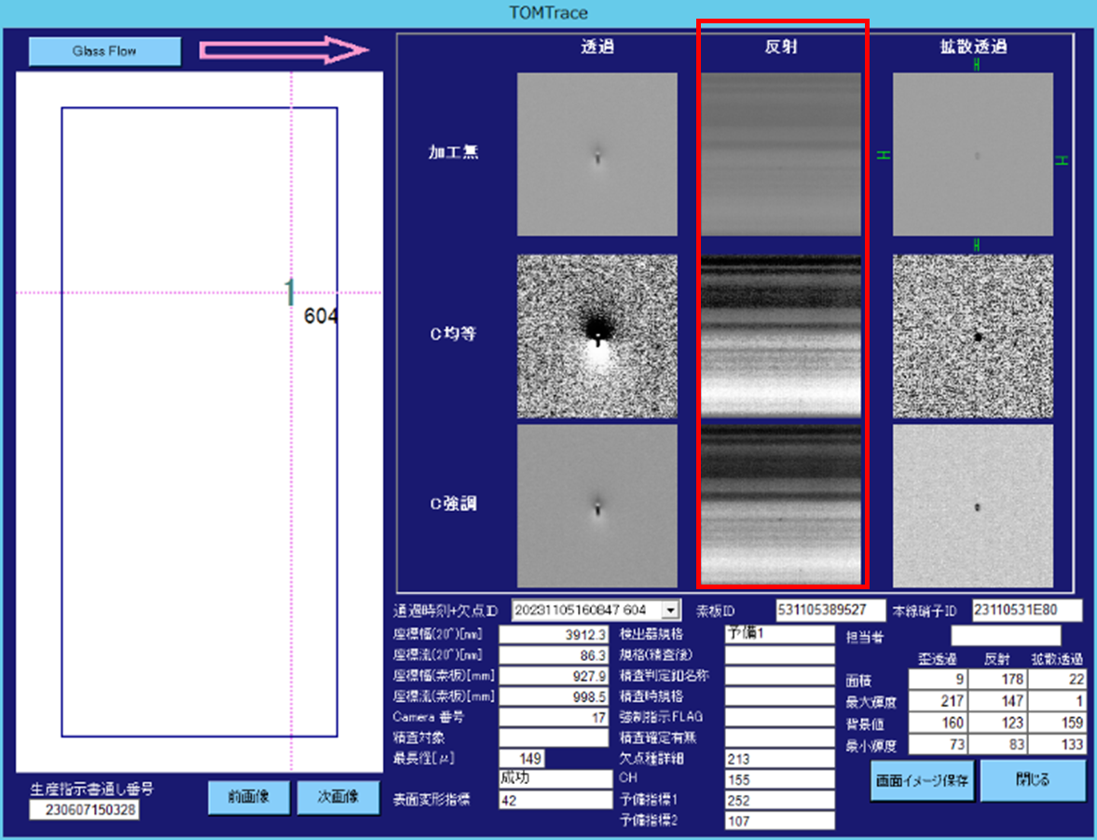

 |  | 反射背景輝度横條紋
 |  | (反射)フェレ径(幅) =200
 |  | 依特徵量抽出

5.窯目視欠點自動判定開發(AI) |  |  | → | 繼續 | 東洋 | 橫展開/效率提升/CD實績：
目前與雲科大老師合作,開發TOM專屬的AI MODE以加快AI訓練及執行時間.
→舊方式正解偏低(50%),經測試畫像先行對齊及融合後在判定正解率較高(87%).
1月推進課進行16類畫像收集(100~300張),畫像經對齊、融合處裡後Labelimg.
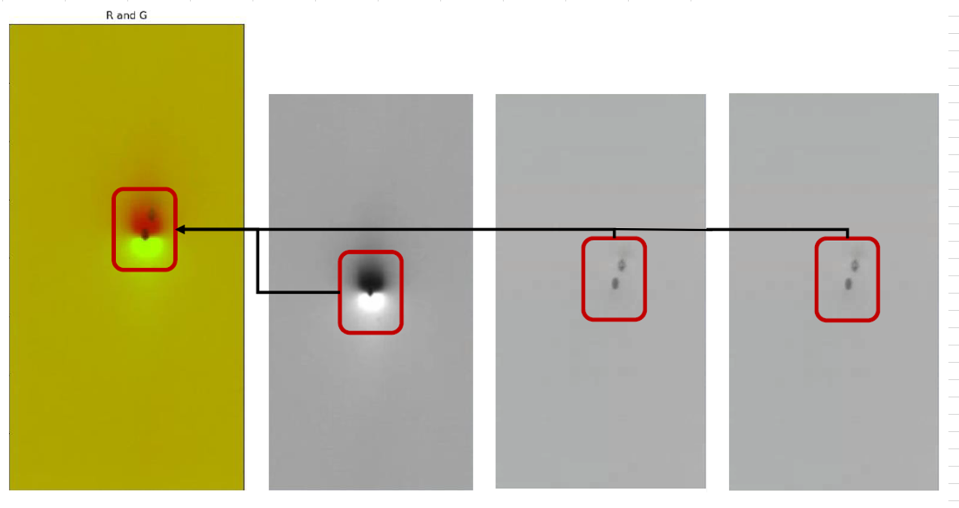
畫像融合及RGB處理
→測試後反應正解率下降(87%-->79%).
2月決議畫像追加RGB處裡後Labelimg.
→測試後,融合程式偏差大.
3月討論,融合程式追加tom座標資料修正,
目前修正程式開發中.
4月份預定作業項目 |  |  |  |  |  | 工程變更：
1. 各窯C_ZOP GATE 118,828,829,導入 |  |  |  |  |  | 日付 | 区分 | 內 容 |  |  |  | 分類 | 狀態
2. TAS精査LENS倍率提升 (分解能UP) |  |  |  |  |  | 2023/6/2 | 一時 | EF TOM0.2t薄板量產開始 |  |  |  |  | OPEN
3. 各窯精查教育資料做成及精查員持續教育 |  |  |  |  |  | 2023/6/2 | 一時 | EF TOM0.15t薄板量產開始 |  |  |  |  | OPEN
4. 製造一部情報可視化推行(日報、周報、月報) |  |  |  |  |  | 2023-12-15 | 恆久 | 各窯TOM soft 版本更新 |  |  |  |  | OPEN
5.各窯TOM SOFT改版導入,追加新警報功能 |  |  |  |  |  | 2023-12-15 | 恆久 | 各窯118,828,829C-ZOP導入 |  |  |  |  | OPEN
6.TAS#5泡画處PC型號變更。
Comment：

4G-機動組
(4G-機動組) 2024年3月 素板生産推進課月報

解編至各窯協力作業
進行中項目： | 預計完成日 | 已結案項目：
窯 |  | 窯
 |  | 1.協助CF窯爐定期整備作業
 |  | 2.OF放流作業
 |  | 3.CF溫修再start作業支援
 |  | 4.後壁、前壁、橫壁破洞修補
 |  | 5.#1迫TC pit積料掃除

I/F |  | I/F
 |  | 1. 築爐道工具整備
 |  | 2. 築爐道工具清點
 |  | 3. CF解體煉瓦處理

Bath&Lehr |  | Bath&Lehr
 |  | 1. 煉瓦整理
 |  | 2. 築爐道工具清點
 |  | 3. 骰子煉瓦加工

三區共通作業

□□月份預定作業項目 |  | 橫展開/效率提升/CD實績：

 |  | 工程變更：
 |  | 日付 | 区分 | 內 容 | 分類 | 狀態

Comment：

他課応援
他課特殊作業支援人次
支援人次
2023年4月 | 34
2023年5月 | 0
2023年6月 | 24
2023年7月 | 38
2023年8月 | 32
2023年9月 | 86
2023年10月 | 89 | YF D/O、EF薄板現場+水貼、CF三交代2組缺員支援
2023年11月 | 216 | EF O/F D/O、EF薄板現場+水貼、CF三交代2組支援
2023年12月 | 190 | EF Wizus生產支援，CF貴重金屬盜難監，CF溫修。
2024年1月 | 148 | EF Wizus生產支援，CF貴重金屬盜難監，CF溫修。
2024年2月 | 16 | EF Wizus生產/AN100切替支援。
2024年3月 | 398 | EF薄板、超薄板+水貼支援

